EUCO INYECCION 100
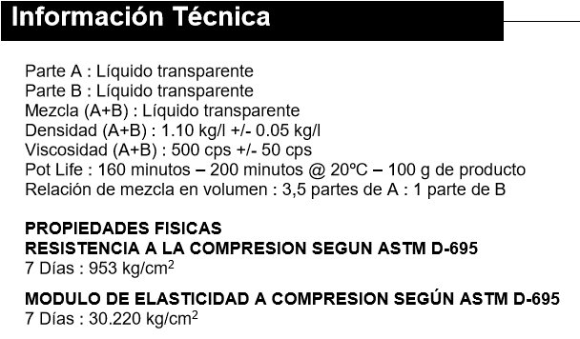
 |  |  | Dimensiones de la Grieta
 |  |  | Digite el valor de cada dimensión
 |  |  | Ancho | 4.00 | mm
 |  |  | Profundidad | 10.00 | cm
 |  |  | Metros lineales | 1000 | m
 |  |  | Volumen a sellar | 400 | litros

 |  |  | Consulte nuestra guía para tratamiento de fisuras y grietas en el siguiente enlace
 |  |  | http://www.toxement.com.co/media/3676/spec_transversal_columnas.pdf
PRODUCTO | DESCRIPCIÓN | RENDIMIENTO | CANTIDADES REQUERIDAS |  | PRESENTACIÓN | UNIDADES REQUERIDAS

EUCO INYECCIÓN 100 | Sistema epóxico de dos componentes de baja viscosidad recomendado para inyección en grietas estructurales o fisuras finas expuestas a la humedad o en estado seco. | Por cada litro de espacio vacío se requieren 1,1 kg. | 440 | kg | 3 kg | 147 Unidades

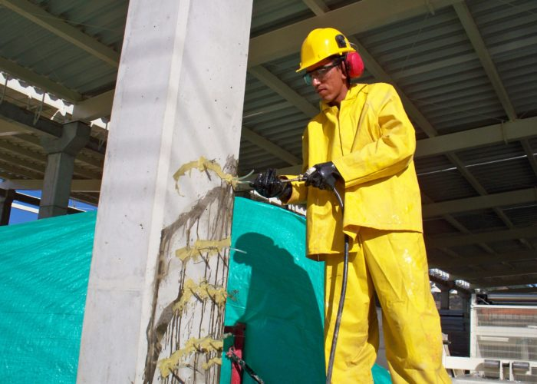 |  | 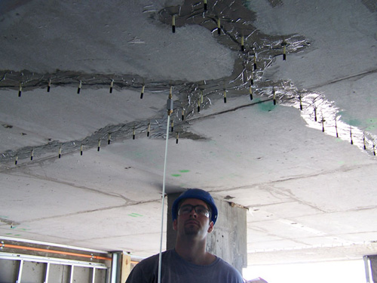
IMPORTANTE
* Los rendimientos aquí consignados son consumos teóricos y promediados, sin embargo estos pueden presentar variaciones de acuerdo a la porosidad de la superficie y/o otras condiciones de la aplicación
HOJAS TECNICAS
http://www.toxement.com.co/media/4513/euco-inyeccion-100.pdf
ASESORIA TÉCNICA
Para mayor información sobre nuestros productos o una cotización de los mismos, puede comunicarse con su asesor de confianza, o a nuestra línea de atención al cliente (1) 8698787 o escribirnos al correo atencioncliente@toxement.com.co
VERSION JULIO 2020

